Sheet1
3－35 | 出 来 形 管 理 図 表
 |  |  |  |  |  |  |  |  |  |  |  |  |  |  | 工事名 ○ ○ ○ ○ 工事
 | 区分 |  | 橋脚基礎
 | 検査項目 |  | 偏位（ﾍﾞﾉﾄ杭） |  |  | ﾛｯﾄの大きさ |  |  |  |  |  |  |  | 略 図
 | 規格値 |  | D/4ただし最大100㎜以内 |  |  | 抜取個数
 |  |  |  |  |  | 単位（㎜)
 | 測定ヶ所 | 年月日 | 設計値 | 測定値 |  | 偏心量 |  |  | 番号 |  | （規格値 | ～ +100）
67 | 0
30 | 1
10 | 2
58 | 3
45 | 4
45 | 5
50 | 6
30 | 7
50 | 8
94 | 9
30 | 10
32 | 11
110 | 12
102 | 13
80 | 14
50 | 15
67 | 16
40 | 17
63 | 18
 | 19
 | 20
0 |  | 0
0 |  | 20
100 |  |  | 0
100 |  |  | 20
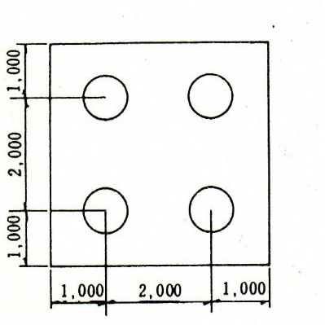
 |  |  |  | ΔX | ΔY | ΔZ
 | YP1.1 | 2020-09-10 |  | 60 | 30 | 67 |  |  | 0 | YP1.1
 | 2 | 2020-09-10 |  | 0 | 30 | 30 |  |  | 1 | 2
 | 3 | 2020-09-10 |  | 0 | 10 | 10 |  |  | 2 | 3
 | 4 | 2020-09-10 |  | 30 | 50 | 58 |  |  | 3 | 4
 | YP2.1 | 2020-09-20 |  | 20 | 40 | 45 |  |  | 4 | YP2.1
 | 2 | 2020-09-20 |  | 40 | 20 | 45 |  |  | 5 | 2
 | 3 | 2020-09-20 |  | 50 | 0 | 50 |  |  | 6 | 3
 | 4 | 2020-09-20 |  | 30 | 0 | 30 |  |  | 7 | 4
 | 5 | 2020-09-20 |  | 40 | 30 | 50 |  |  | 8 | 5
 | 6 | 2020-09-20 |  | 50 | 80 | 94 |  |  | 9 | 6
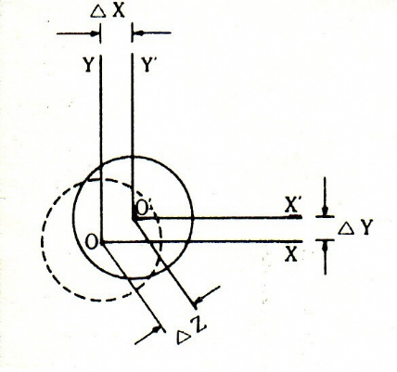
 | 7 | 2020-09-20 |  | 30 | 0 | 30 |  |  | 10 | 7
 | 8 | 2020-09-20 |  | 30 | 10 | 32 |  |  | 11 | 8
 | 9 | 2020-09-20 |  | 10 | 110 | 110 |  |  | 12 | 9
 | 10 | 2020-09-20 |  | 20 | 100 | 102 |  |  | 13 | 10
 | 11 | 2020-09-20 |  | 80 | 0 | 80 |  |  | 14 | 11
 | YP3.1 | 2020-09-25 |  | 0 | 50 | 50 |  |  | 15 | YP3.1
 | 2 | 2020-09-25 |  | 30 | 60 | 67 |  |  | 16 | 2
 | 3 | 2020-09-25 |  | 40 | 0 | 40 |  |  | 17 | 3
 | 4 | 2020-09-25 |  | 60 | 20 | 63 |  |  | 18 | 4
 |  |  |  |  |  |  |  |  | 19
 |  |  |  |  |  |  |  |  | 20
 |  |  |  |  |  |  |  |  |  |  |  |  | （注）既製杭も準ずる。
 |  |  |  |  |  | 0 | 0
 |  |  |  |  |  | 0 | 20
 |  |  |  |  |  | 100 |  | 0
 |  |  |  |  |  | 100 |  | 20

